Trang_tính1
CHÍNH SÁCH ĐẠI LÝ MỸ PHẨM DR.CGF CHÍNH SÁCH HỖ TRỢ ( Áp dụng ngày 01/01/2026 )
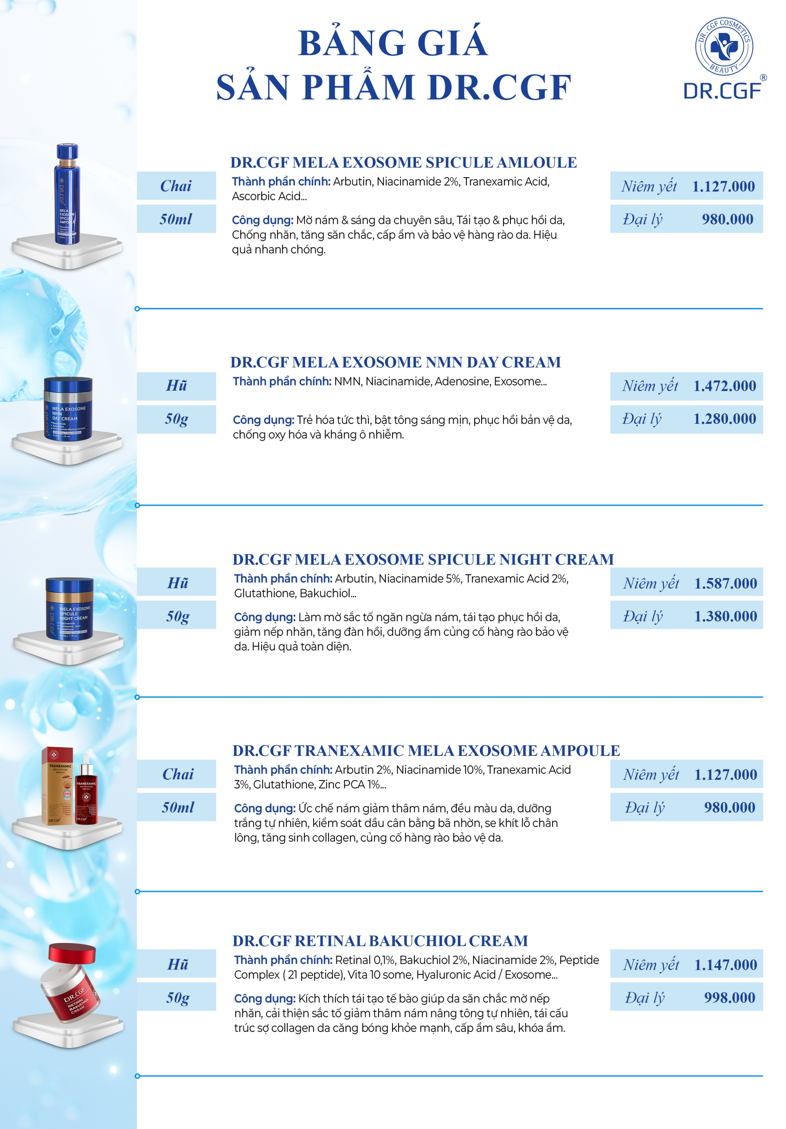 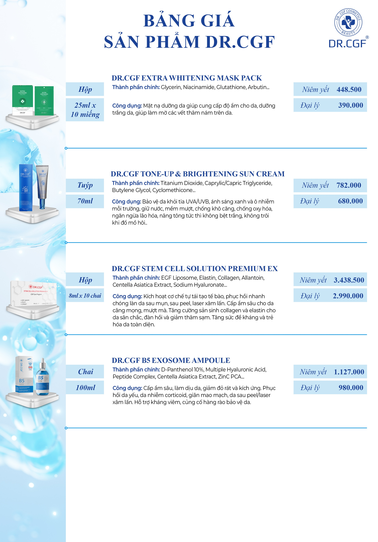

STT | ĐƠN HÀNG SAU CHIẾT KHẤU | CHIẾT KHẤU | HỖ TRỢ CHUYÊN MÔN | HỖ TRỢ MARKETING
1 | 20 TRIỆU | 35% | 1.Bảo trợ chuyên môn từ Bác sĩ Dr.CGF 2.Tặng 1 khóa đào tạo chuyên sâu bệnh lý da liễu tại Tập Đoàn Thuần Hoa. ( Áp dụng cho khách hàng mới mở đơn hàng đầu tiên, không quy đổi thành tiền mặt). 3.Chuyển giao công nghệ, quy trình và phác đồ riêng biệt. | - 1 Standee - 1 Tranh sản phẩm - 1 Bài kèm hình ảnh truyền hông cho Spa/TMV/Clinic ( 1 bài content + 1 banner)
2 | 50 TRIỆU | 40% | 1.Bảo trợ chuyên môn từ Bác sĩ Dr.CGF 2.Tặng 1 khóa đào tạo chuyên sâu bệnh lý da liễu bởi Bác Sĩ của Nhãn Hàng Dr.CGF. ( Áp dụng cho khách hàng mới mở đơn hàng đầu tiên, không quy đổi thành tiền mặt). 3.Chuyển giao công nghệ, quy trình và phác đồ riêng biệt. | - 1 Standee - 1 Tranh sản phẩm - 1 Bài kèm hình ảnh truyền hông cho Spa/TMV/Clinic ( 1 bài content + tối đa 3 banner) - Banner theo chức vụ.
3 | 100 TRIỆU | 45% | 1.Bảo trợ chuyên môn từ Bác sĩ Dr.CGF 2.Tặng 1 khóa đào tạo chuyên sâu bệnh lý da liễu bởi Bác Sĩ của Nhãn Hàng Dr.CGF. ( Áp dụng cho khách hàng mới mở đơn hàng đầu tiên, không quy đổi thành tiền mặt). 3.Chuyển giao công nghệ, quy trình và phác đồ riêng biệt. 4.Tặng 1 Khóa đào tạo chuyên sâu bệnh lý da liễu và nâng cao tay nghề tại Tập Đoàn Thuần Hoa. ( Áp dụng cho khách hàng mới mở đơn hàng đầu tiên, không quy đổi thành tiền mặt). | - 1 Standee - 2 Tranh sản phẩm - Lễ ký kết chuyển giao công nghệ tại Cơ sở Thẩm Mỹ ( Spa/ TMV/ VTM/ Phòng Khám/ Bệnh Viện) ( Dành cho khách hàng mở đơn mới) - 1 Bài truyền thông cho ngày Lễ ký kết ( 1 bài content + tối đa 4 banner ). - 1 Gói quay video và chụp hình trong ký kết ( không quy đổi thành tiền mặt) - 1 Gói thiết kế cho ngày Lễ ký kết bao gồm: a. 1 Backdrop b. 1 Standee c. Giấy ký kết + Phiếu soi da d. Voucher / Thẻ liệu trình e. Chương trình khuyến mãi ( Chi phí in ấn tự túc )

4 | 300 TRIỆU | 50% | 1.Bảo trợ chuyên môn từ Bác sĩ Dr.CGF 2.Cấp chứng chỉ về Meso hoặc sử dụng máy Laser. ( Áp dụng cho khách hàng mới mở đơn hàng đầu tiên, không quy đổi thành tiền mặt). 3.Chuyển giao công nghệ, quy trình và phác đồ điều trị cùng Công ty. 4.Tặng 1 Khóa đào tạo chuyên sâu bệnh lý da liễu và nâng cao tay nghề tại Tập Đoàn Thuần Hoa. ( Áp dụng cho khách hàng mới mở đơn hàng đầu tiên, không quy đổi thành tiền mặt). | - 2 Standee - 2 Tranh sản phẩm - Lễ ký kết chuyển giao công nghệ tại Cơ sở Thẩm Mỹ ( Spa/ TMV/ VTM/ Phòng Khám/ Bệnh Viện) ( Dành cho khách hàng mở đơn mới) - 1 Bài truyền thông cho ngày Lễ ký kết ( 1 bài content + tối đa 4 banner ). - 1 Bộ video TVC giới thiệu về Cơ Sở Thẩm Mỹ + 1 Gói quay video và chụp hình trong Ngày Hội Khách Hàng ( không quy đổi thành tiền mặt) - 1 Gói thiết kế cho ngày Lễ ký kết bao gồm: a. 1 Backdrop b. 1 Standee c. Giấy ký kết + Phiếu soi da d. Voucher / Thẻ liệu trình e. Chương trình khuyến mãi f. Namecard/ Menu ( Chi phí in ấn tự túc )

LƯU Ý QUAN TRỌNG: - Quý Đối Tác phải có giấy phép kinh doanh hợp đồng phân phối công ty. - Không bán thấp hơn Giá Đại Lý trên tất cả các phương tiện truyền thông Online - Offline. - Không bán hàng trên các trang thương mại điện tử: Tiki, Lazada, Shopee, Sendo, Amazon,... - Quý Đối Tác vi phạm chúng tôi sẽ ngừng cung cấp hàng cho Quý Đối Tác đó. - Tuyệt đối không được chào mời bất cứ cơ hội kinh doanh nào vào đại lý của Thuần Hoa Group.
THƯỞNG KÝ TÍCH LŨY NĂM: 1. 300 Triệu / năm : 1% 2. 500 Triệu / năm : 2% 3. 1 Tỷ / 1 năm : 4% 4. 3 Tỷ / 1 năm : 6% 5. 5 Tỷ / 1 năm : 8% Doanh số thưởng tính doanh số thu về.
Trân trọng cảm ơn Quý Đối Tác đã tin dùng sản phẩm của Nhãn Hàng Dr.CGF.

 |  |  |  | 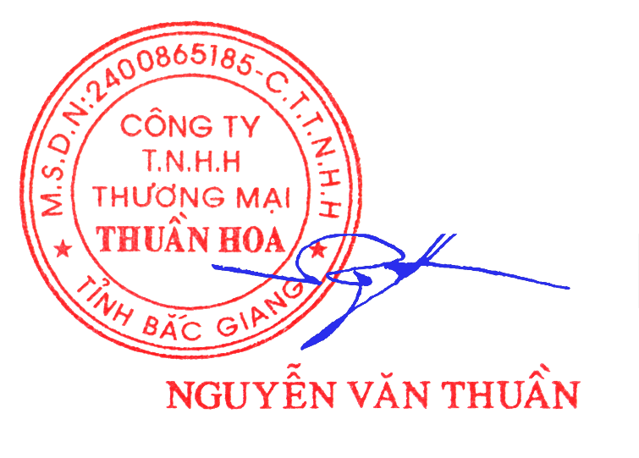 Bắc Giang, Ngày 01 tháng 01 năm 2026 GIÁM ĐỐC (ký và ghi rõ họ tên)

